テナント (2025)
画面 | システム名 | 施設使用料・償還金等料金及び納付書作成システム | 作成者 | 藤城 |  | 修正者
 | サブシステム名 | テナント | 作成日 | 2025-04-03 |  | 修正日
画面イメージ |  |  |  | 機能説明
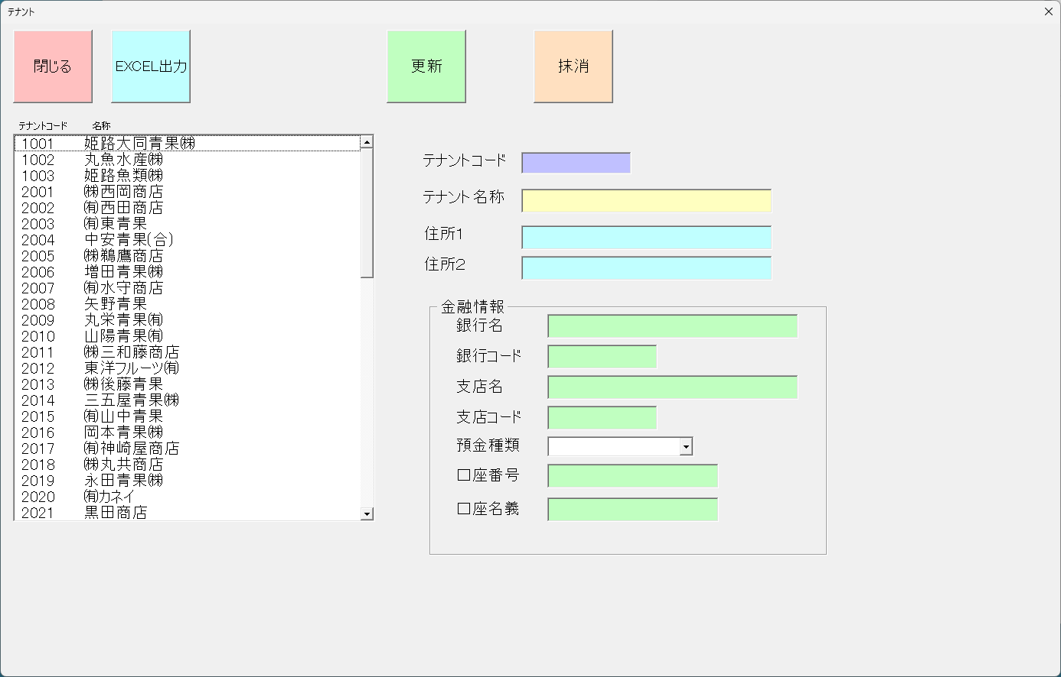
 |  |  |  | 更新 | 入力されているデータを更新する

 |  |  |  | 抹消 | 選択されているデータを抹消する

 |  |  |  | 閉じる | 画面を閉じてメニューへ戻る

 |  |  |  | テナントコード | テナントコードの入力

 |  |  |  | テナント名称 | テナント名称の入力

 |  |  |  | 住所１ | テナント住所の入力

 |  |  |  | 住所２ | テナント住所の入力

 |  |  |  | 一覧 | 一覧を表示→選択

 |  |  |  | EXCEL出力 | 一覧をEXCEL出力する

 |  |  |  | 銀行名 | 銀行名を入力

 |  |  |  | 銀行コード | 銀行コードを入力

 |  |  |  | 支店名 | 支店名を入力

 |  |  |  | 支店コード | 支店コードを入力

 |  |  |  | 預金種類 | 預金種類を選択 １：普通 2:当座

 |  |  |  | 口座番号 | 口座番号を入力

 |  |  |  | 口座名義 | 口座名義を入力

テナント
画面 | システム名 | 施設使用料・償還金等料金及び納付書作成システム | 作成者 | 藤城 |  | 修正者
 | サブシステム名 | テナント | 作成日 | 2022-07-10 |  | 修正日
画面イメージ |  |  |  | 機能説明

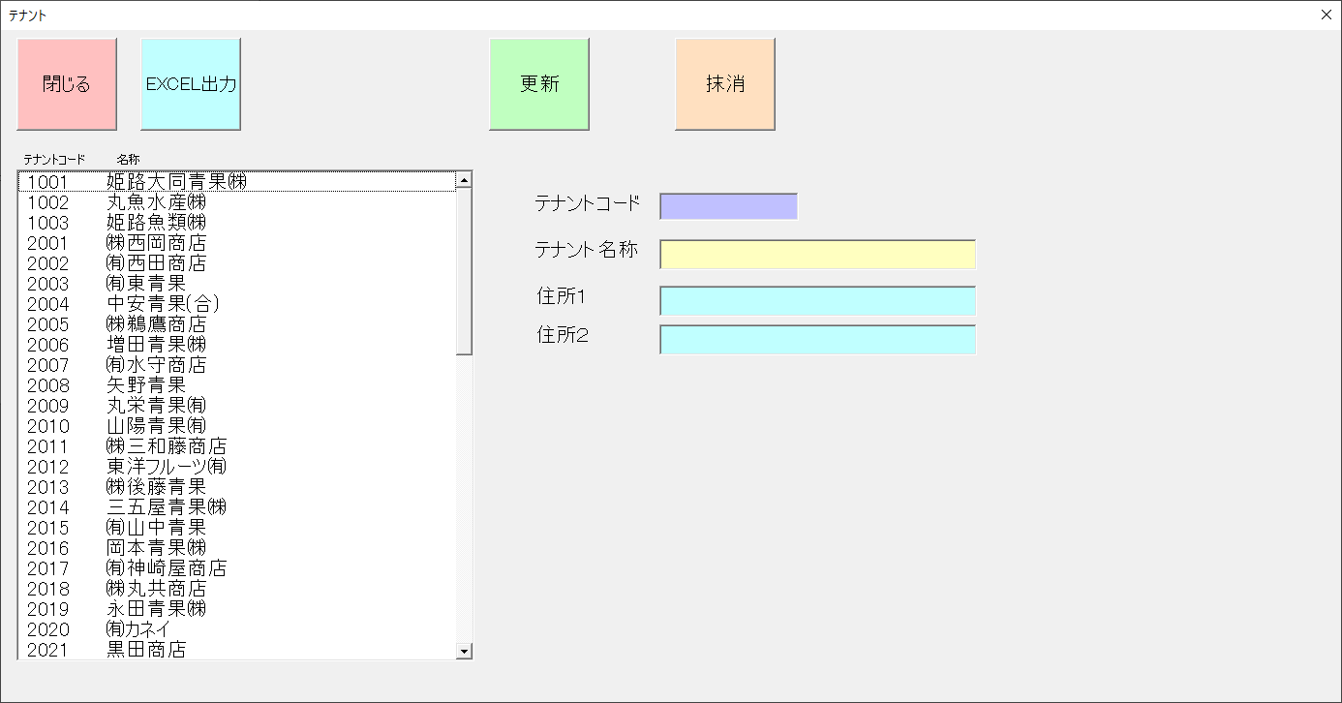
 |  |  |  | 更新 | 入力されているデータを更新する

 |  |  |  | 抹消 | 選択されているデータを抹消する

 |  |  |  | 閉じる | 画面を閉じてメニューへ戻る

 |  |  |  | テナントコード | テナントコードの入力

 |  |  |  | テナント名称 | テナント名称の入力

 |  |  |  | 住所１ | テナント住所の入力

 |  |  |  | 住所２ | テナント住所の入力

 |  |  |  | 一覧 | 一覧を表示→選択

 |  |  |  | EXCEL出力 | 一覧をEXCEL出力する

